101
MEMÓRIA DE CÁLCULO DO BOLETIM MENSAL DE MEDIÇÃO DOS SERVIÇOS-BM-01
PRAZO DE EXECUÇÃO DA OBRA:12 MESES- DATA DE INÍCIO: 23/08/2021
PERÍODO DE REFERÊNCIA DA MEDIÇÃO ATUAL:23/08/021 A 30/09/2021

1 | SERVIÇOS PRELIMINARES E GERAIS
101 | ART DE RESPONSABILIDADE TÉCNICA POR EXECUÇAO DOS SERVIÇOS
 |  | unid. | 1.00
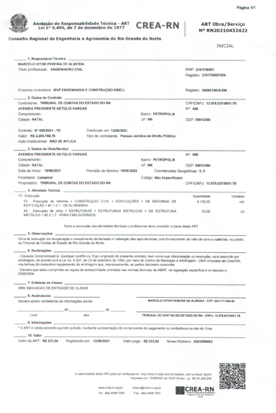

 | Área = (4,68 + 2,40) x

NOTA:
CRITÉRIO DE LEVANTAMENTO: scaneamento do documento ART

102
MEMÓRIA DE CÁLCULO DO BOLETIM MENSAL DE MEDIÇÃO DOS SERVIÇOS-BM-01
PRAZO DE EXECUÇÃO DA OBRA:12 MESES- DATA DE INÍCIO: 23/08/2021
PERÍODO DE REFERÊNCIA DA MEDIÇÃO ATUAL:23/08/021 A 30/09/2021

1 | SERVIÇOS PRELIMINARES E GERAIS
102 | DEMOLIÇÃO DE REVESTIMENTO CERÂMICO, DE FORMA MANUAL, SEM REAPROVEITAMENTO
 |  |  |  |  | unid. | m²

CRITÉRIO DE LEVANTAMENTO: |  | calculo de áreas
 | NOME |  | LARG.(m) | ALT.(m) | TOTAL
 | Demolição cerâmica |  | 9.06 | 29.16 | 264.18
 | TOTAL |  |  |  | 264.18

 | CONTRATADO | 4,300.00 | (*) 9,06 = 2,4+1,98+4,68
 | MEDIDO ACUMULADO | 264.18
 | SALDO PARA MEDIR | 4,035.82
 | ALÉM DO CONTRATO
 | MEDIÇÃO ATUAL | 264.18

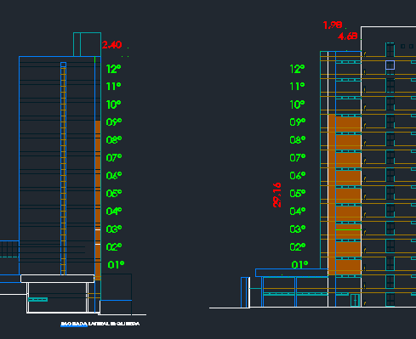

NOTA:
CRITÉRIO DE LEVANTAMENTO: calculo de área

106
MEMÓRIA DE CÁLCULO DO BOLETIM MENSAL DE MEDIÇÃO DOS SERVIÇOS-BM-01
PRAZO DE EXECUÇÃO DA OBRA:12 MESES- DATA DE INÍCIO: 23/08/2021
PERÍODO DE REFERÊNCIA DA MEDIÇÃO ATUAL:23/08/021 A 30/09/2021

1 | SERVIÇOS PRELIMINARES E GERAIS
106 | BANDEJA DE PROTEÇÃO - APARA LIXO C/ SUPORTE METÁLICO [2,50 + 0,80 A 45º E CHAPA PLASTIFICADA 18MM
 |  |  |  |  |  | unid. | m²

CRITÉRIO DE LEVANTAMENTO: |  | Calculo área
 | NOME |  | ESP.(m) | LARG.(m) | COMPR.(m) | TOTAL
 | Bandeja de proteção |  |  | 2.50 | 37.05 | 92.63
 | TOTAL |  |  |  |  | 92.63

 | CONTRATADO | 287.10
 | MEDIDO ACUMULADO | 92.63
 | SALDO PARA MEDIR | 194.48
 | ALÉM DO CONTRATO
 | MEDIÇÃO ATUAL | 92.63

 | 2,5*(3,24+6,03+2,32+12+2,09+6,05+2,08+3,24) |  |  |  | Largura x comprimento

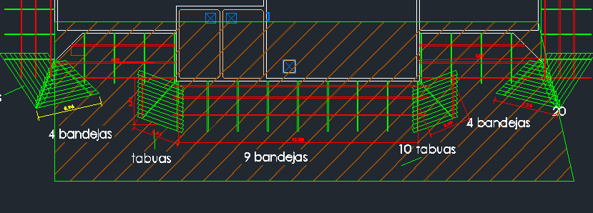

NOTA:
CRITÉRIO DE LEVANTAMENTO: CALCULO DE ÁREA

107
MEMÓRIA DE CÁLCULO DO BOLETIM MENSAL DE MEDIÇÃO DOS SERVIÇOS-BM-01
PRAZO DE EXECUÇÃO DA OBRA:12 MESES- DATA DE INÍCIO: 23/08/2021
PERÍODO DE REFERÊNCIA DA MEDIÇÃO ATUAL:23/08/021 A 30/09/2021

1 | SERVIÇOS PRELIMINARES E GERAIS
107 | TELA DE NYLON PARA PROTEÇÃO DE FACHADA
 |  |  |  |  |  | unid. | m²

CRITÉRIO DE LEVANTAMENTO: |  | Calculo área
 | NOME |  | ESP.(m) | LARG.(m) | ALT.(m) | TOTAL
 | Tela de nylon |  |  |  |  | 0.00
 | TOTAL |  |  |  | 2,317.078

 | CONTRATADO | 7,000.00
 | MEDIDO ACUMULADO | 2,317.08
 | SALDO PARA MEDIR | 4,682.92
 | ALÉM DO CONTRATO
 | MEDIÇÃO ATUAL | 2,317.08
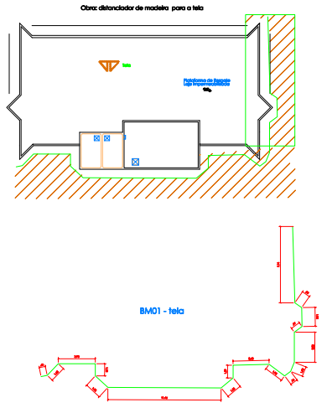
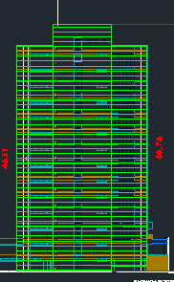

NOTA:
CRITÉRIO DE LEVANTAMENTO: CALCULO DE ÁREA
((0,63+1,63+3,75+3,65+1,95+0,76+1+3,05+0,97+1,92+0,85+7,74)*46,51+(1,22+1,73+11,46+1,58+1,92)*50,76)*1,05=

108
MEMÓRIA DE CÁLCULO DO BOLETIM MENSAL DE MEDIÇÃO DOS SERVIÇOS-BM-01
PRAZO DE EXECUÇÃO DA OBRA:12 MESES- DATA DE INÍCIO: 23/08/2021
PERÍODO DE REFERÊNCIA DA MEDIÇÃO ATUAL:23/08/021 A 30/09/2021

1 | SERVIÇOS PRELIMINARES E GERAIS
108 | LOCACAO DE ANDAIME METALICO TIPO FACHADEIRO, LARGURA DE 1,20 M, ALTURA POR PECA DE 2,0 M, INCLUINDO SAPATAS E ITENS NECESSARIOS A INSTALACAO
 |  |  |  |  |  | unid. | M²/MÊS

CRITÉRIO DE LEVANTAMENTO: |  | Calculo m²/mês proporcional
 | NOME |  | ESP.(m) | LARG.(m) | ALT.(m) | TOTAL
 | Locação fachadeiro |  |  | 28.14 | 6.00 | 168.84
 | TOTAL |  |  |  |  | 168.84

 | CONTRATADO | 1,200.00
 | MEDIDO ACUMULADO | 168.84
 | SALDO PARA MEDIR | 1,031.16
 | ALÉM DO CONTRATO
 | MEDIÇÃO ATUAL | 168.84

 | (*) Uso para instalação das bandejas

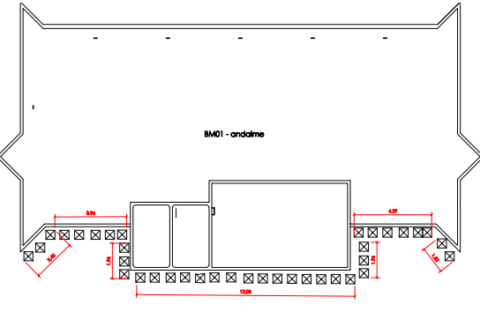

NOTA:
CRITÉRIO DE LEVANTAMENTO: CALCULO DE ÁREA

109
MEMÓRIA DE CÁLCULO DO BOLETIM MENSAL DE MEDIÇÃO DOS SERVIÇOS-BM-01
PRAZO DE EXECUÇÃO DA OBRA:12 MESES- DATA DE INÍCIO: 23/08/2021
PERÍODO DE REFERÊNCIA DA MEDIÇÃO ATUAL:23/08/021 A 30/09/2021

1 | SERVIÇOS PRELIMINARES E GERAIS
109 | MONTAGEM E DESMONTAGEM DE ANDAIME MODULAR FACHADEIRO, COM PISO METÁLICO, PARA EDIFICAÇÕES COM MÚLTIPLOS PAVIMENTOS (EXCLUSIVE ANDAIME E LIMPEZA)
 |  |  |  |  |  | unid. | m²

CRITÉRIO DE LEVANTAMENTO: |  | Calculo de área
 | NOME |  | ESP.(m) | LARG.(m) | ALT.(m) | TOTAL
 | Mont.Desm. Fachadeiro |  |  | 28.14 | 6.00 | 168.84
 | TOTAL |  |  |  |  | 168.84

 | CONTRATADO | 1,200.00
 | MEDIDO ACUMULADO | 168.84
 | SALDO PARA MEDIR | 1,031.16
 | ALÉM DO CONTRATO
 | MEDIÇÃO ATUAL | 168.84
 | (*) Uso para instalação das bandejas

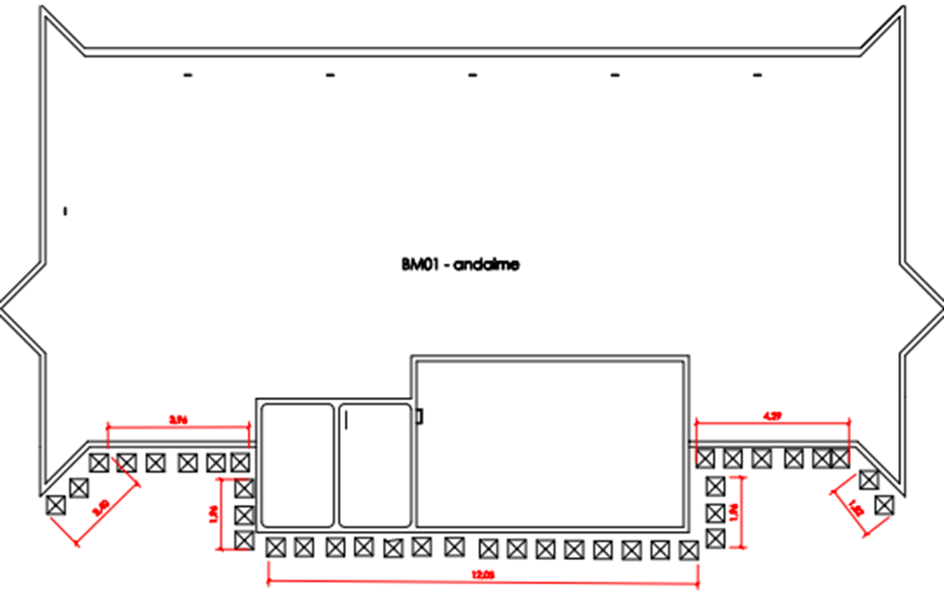

NOTA:
CRITÉRIO DE LEVANTAMENTO: CALCULO DE ÁREA

110
MEMÓRIA DE CÁLCULO DO BOLETIM MENSAL DE MEDIÇÃO DOS SERVIÇOS-BM-01
PRAZO DE EXECUÇÃO DA OBRA:12 MESES- DATA DE INÍCIO: 23/08/2021
PERÍODO DE REFERÊNCIA DA MEDIÇÃO ATUAL:23/08/021 A 30/09/2021

1 | SERVIÇOS PRELIMINARES E GERAIS
110 | MONTAGEM E DESMONTAGEM DE BALANCIM, COM PISO METÁLICO, PARA EDIFICAÇÕES COM MÚLTIPLOS PAVIMENTOS
 |  |  |  |  |  | unid. | Unid.

CRITÉRIO DE LEVANTAMENTO: |  | Calculo de área
 | NOME | Quant. | ESP.(m) | LARG.(m) | ALT.(m) | TOTAL
 | Quantidade balancim | 3.00 |  |  |  | 3.00
 | TOTAL |  |  |  |  | 3.00

 | CONTRATADO | 3.00
 | MEDIDO ACUMULADO | 3.00
 | SALDO PARA MEDIR | 0.00
 | ALÉM DO CONTRATO
 | MEDIÇÃO ATUAL | 3.00

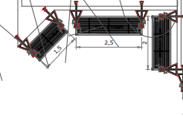

NOTA:
CRITÉRIO DE LEVANTAMENTO: CALCULO DE QUANTIDADES

